Solicitud gráfica
 | Área: | Ciencias Naturales |  |  | Fecha:
 | Grado: | 11 |  |  | 2015-08-30
 | Título del tema: | Fenómenos ondulatorios |  |  | ¿Cuaderno de estudio o recurso? | Recurso
 | Editor: | Diana García |  |  | Motor del recurso | F6

 | Código guión o recurso: | CN_11_05_CO_REC120 | ← Para determinar este código, visite la hoja de Ayuda
 |  |  |  |  | ESPECIFICACIÓN DE ARCHIVOS A ENTREGAR
Núm. | Archivo Shutterstock o ruta en web | Imagen para: | Tipo | Ubicación de la imagen en el recurso F6 | Nombre imagen SMALL | Tamaño imagen SMALL | Nombre imagen ZOOM | Tamaño imagen ZOOM | Descripción | Observaciones
IMG01 | 115689964 | Recurso F6 | Fotografía | Inicio | CN_11_05_CO_REC120_IMG01.jpg | 350 x 230 px |  |  | Guitarra
IMG02 | 359674364 | Recurso F6 | Fotografía | Inicio | CN_11_05_CO_REC120_IMG02.jpg | 350 x 230 px |  |  | Flauta
IMG03 | 382200763 | Recurso F6 | Fotografía | Inicio | CN_11_05_CO_REC120_IMG03.jpg | 350 x 230 px |  |  | Tambor
IMG04 | Ver observaciones | Recurso F6 | Ilustración | Contenido | CN_11_05_CO_REC120_IMG04n.jpg | 320 x 480 px | CN_11_05_CO_REC120_IMG04a.jpg | 800 x 458 px | Cuerda vibrante | 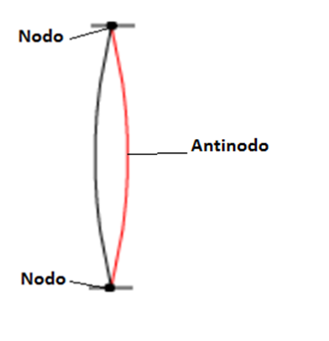 Ilustrar, haciendo que la cuerda roja sea punteada (discontínua).
IMG05 | Ver observaciones | Recurso F6 | Ilustración | Contenido | CN_11_05_CO_REC120_IMG05n.jpg | 320 x 480 px | CN_11_05_CO_REC120_IMG05a.jpg | 800 x 458 px | Armónicos en una cuerda | 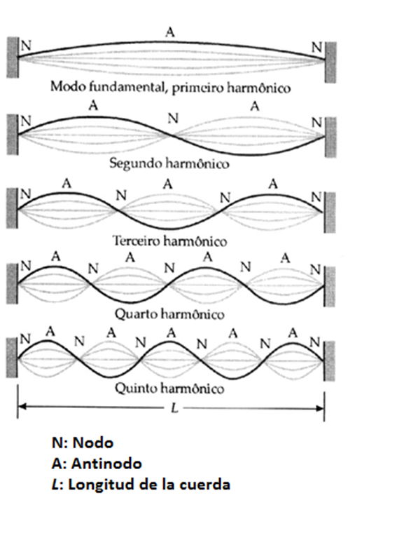 Cambiar los textos al español: primerio harmonico es primer armónico, terceiro harmonico es tercer armónico, etc.
IMG06 | Ver observaciones | Recurso F6 | Ilustración | Contenido | CN_11_05_CO_REC120_IMG06n.jpg | 320 x 480 px | CN_11_05_CO_REC120_IMG06a.jpg | 800 x 458 px | Ecuaciones de longitud de onda | Ilustrar. Escribir debajo, con los mismos símbolos de la imagen: "Lambda n (poner el símbolo, no puedo aquí en excel): longitud de onda del armónico n"; en el siguiente renglón "L (en cursiva): Longitud de la cuerda"; en el siguiente renglón "n (en cursiva): número del armónico".
IMG07 | http://imagenes.mailxmail.com/cursos/imagenes/6/0/armonicas-y-espectro_30606_3_1.gif | Recurso F6 | Ilustración | Contenido | CN_11_05_CO_REC120_IMG07n.jpg | 320 x 480 px | CN_11_05_CO_REC120_IMG07a.jpg | 800 x 458 px | Ejercicio longitud de onda | 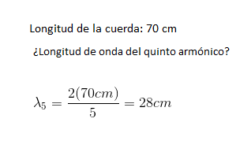 Ilustrar. Hacer que las unidades, cm, no estén en cursiva, y poner un espacio entre los números y esas unidades.
IMG08 | http://www.rcubero.es/acustica/Image3.gif | Recurso F6 | Ilustración | Contenido | CN_11_05_CO_REC120_IMG08n.jpg | 320 x 480 px | CN_11_05_CO_REC120_IMG08a.jpg | 800 x 458 px | Ecuaciones de frecuencia | Ilustrar. Escribir debajo, con la mismas letras de la ecuación, "fn: frecuencia del armónico n"; en el siguiente renglón "n: número del armónico"; en el siguiente renglón "f1: frecuencia del primer armónico - frecuencia fundamental".
IMG09 | 409520542 | Recurso F6 | Ilustración | Contenido | CN_11_05_CO_REC120_IMG09n.jpg | 320 x 480 px | CN_11_05_CO_REC120_IMG09a.jpg | 800 x 458 px | Ejercicio frecuencia | 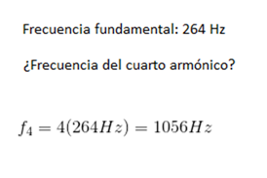 Ilustrar. Hacer que las unidades, Hz, no estén en cursiva, y poner espacio entre los números y esas unidades.
IMG10 | 317401355 | Recurso F6 | Fotografía | Contenido | CN_11_05_CO_REC120_IMG10n.jpg | 320 x 480 px | CN_11_05_CO_REC120_IMG10a.jpg | 800 x 458 px | Dedo en trastes en una guitarra
IMG11 | Ver observaciones | Recurso F6 | Ilustración | Contenido | CN_11_05_CO_REC120_IMG11n.jpg | 320 x 480 px | CN_11_05_CO_REC120_IMG11a.jpg | 800 x 458 px | Cuerda acortada | 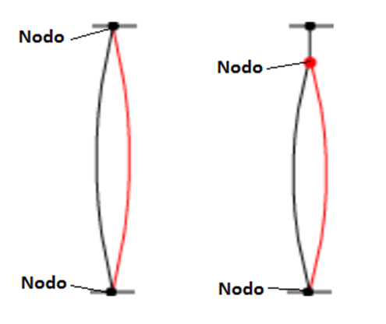 Ilustrar, haciendo que la cuerda roja sea punteada (discontínua).
IMG12 | Ver observaciones | Recurso F6 | Ilustración | Contenido | CN_11_05_CO_REC120_IMG12n.jpg | 320 x 480 px | CN_11_05_CO_REC120_IMG12a.jpg | 800 x 458 px | Ecuación que relaciona tensión y frecuencia | Ilustrar. Escribir debajo de la ecuación: "f: frecuencia"; en el siguiente renglón "v: velocidad"; en el siguiente renglón "(lambda): longitud de onda": en el siguiente renglón "T: tensión"; en el siguiente renglón "m: masa de la cuerda"; en el siguiente renglón "L: longitud de la cuerda".
IMG13 | 168331160 | Recurso F6 | Fotografía | Contenido | CN_11_05_CO_REC120_IMG13n.jpg | 320 x 480 px | CN_11_05_CO_REC120_IMG13a.jpg | 800 x 458 px | Hombre afinando guitarra
IMG14 | 186224597 | Recurso F6 | Ilustración | Contenido | CN_11_05_CO_REC120_IMG14n.jpg | 320 x 480 px | CN_11_05_CO_REC120_IMG14a.jpg | 800 x 458 px | Cuerdas de guitarra | Señalar la cuerda más gruesa y escribir "frecuencia más baja - sonido más grave". Señalar la cuerda más delgada y escribir "frecuencia más alta - sonido más agudo".
IMG15 | 386642695 | Recurso F6 | Ilustración | Contenido | CN_11_05_CO_REC120_IMG15n.jpg | 320 x 480 px | CN_11_05_CO_REC120_IMG15a.jpg | 800 x 458 px | Flauta con ondas de viento | 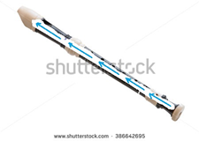 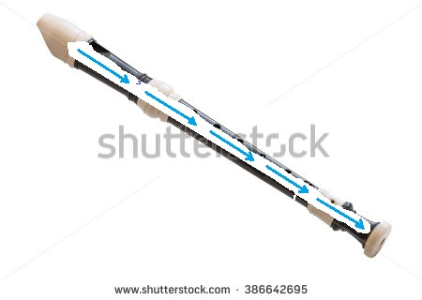 Borar un pedazo dentro de la flauta para hacer flechas. En la primera flauta las felchas salen, en la segunda entran. Aunque no lo hice,
IMG16 | Ver observaciones | Recurso F6 | Ilustración | Contenido | CN_11_05_CO_REC120_IMG16n.jpg | 320 x 480 px | CN_11_05_CO_REC120_IMG16a.jpg | 800 x 458 px | Ondas en tubo abierto y cerrado | 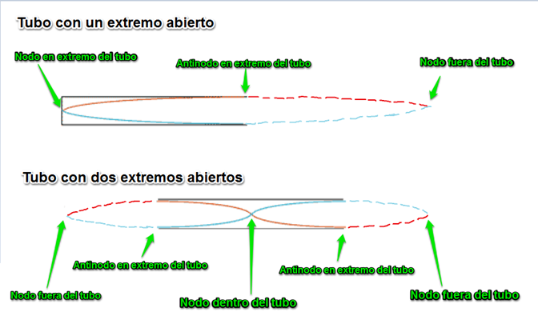 Ilustrar, pero solo hacer líneas contínuas.
IMG17 | Ver observaciones | Recurso F6 | Ilustración | Contenido | CN_11_05_CO_REC120_IMG17n.jpg | 320 x 480 px | CN_11_05_CO_REC120_IMG17a.jpg | 800 x 458 px | Ecuación tubos con un extremo abierto | 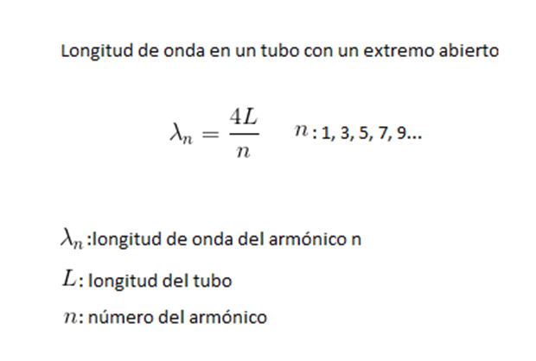 Ilustrar
IMG18 | Ver observaciones | Recurso F6 | Ilustración | Contenido | CN_11_05_CO_REC120_IMG18n.jpg | 320 x 480 px | CN_11_05_CO_REC120_IMG18a.jpg | 800 x 458 px | Ejemplo numérico tubo con un extremo abierto | 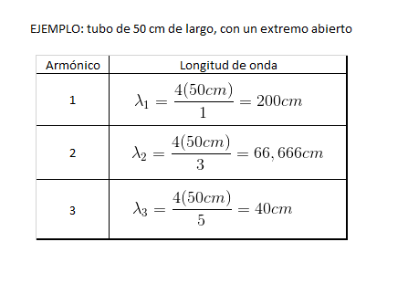 Ilustrar
IMG19 | Ver observaciones | Recurso F6 | Ilustración | Contenido | CN_11_05_CO_REC120_IMG19n.jpg | 320 x 480 px | CN_11_05_CO_REC120_IMG19a.jpg | 800 x 458 px | Ecuación ondas con dos extremos cerrados | 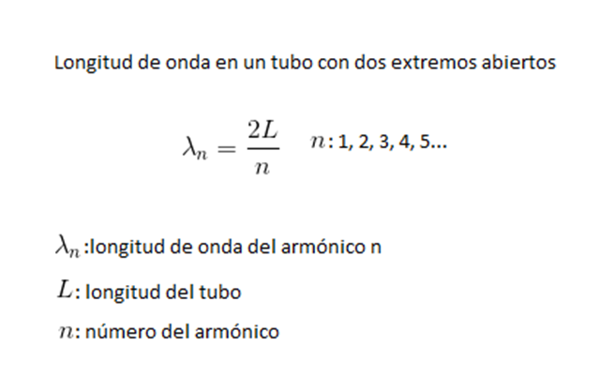 Ilustrar
IMG20 | Ver observaciones | Recurso F6 | Ilustración | Contenido | CN_11_05_CO_REC120_IMG20n.jpg | 320 x 480 px | CN_11_05_CO_REC120_IMG20a.jpg | 800 x 458 px | Ejemplo numérico tubo con dos extremos abiertos | 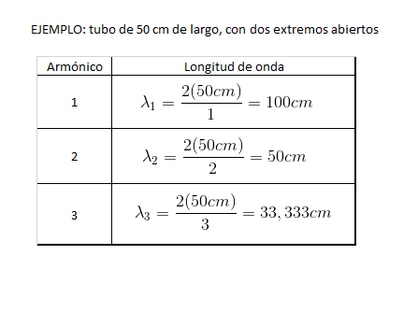 Ilustrar
IMG21 | Ver observaciones | Recurso F6 | Ilustración | Contenido | CN_11_05_CO_REC120_IMG21n.jpg | 320 x 480 px | CN_11_05_CO_REC120_IMG21a.jpg | 800 x 458 px | Frecuencias de los armónicos | 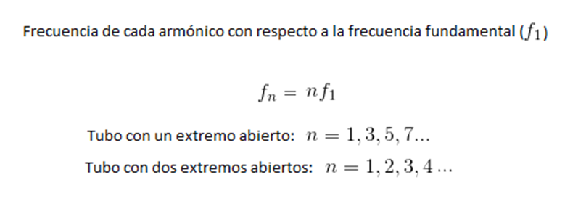 Ilustrar
IMG22 | Ver observaciones | Recurso F6 | Ilustración | Contenido | CN_11_05_CO_REC120_IMG22n.jpg | 320 x 480 px | CN_11_05_CO_REC120_IMG22a.jpg | 800 x 458 px | Aire en una flauta | 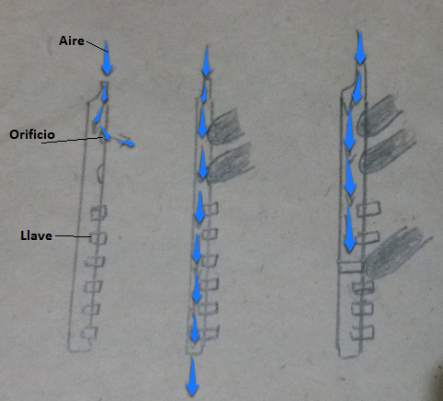 Ilustrar (se pidio ya para el cuaderno de estudio).
IMG23 | http://2.bp.blogspot.com/_IzQ9LKw5rNk/SfcsuZx_wsI/AAAAAAAAAQI/txd-ZVeykmU/s1600/VOZ2.jpg y https://o.quizlet.com/i/eodOwNo_CxQiDDUEQwRv9Q_m.jpg | Recurso F6 | Ilustración | Contenido | CN_11_05_CO_REC120_IMG23n.jpg | 320 x 480 px | CN_11_05_CO_REC120_IMG23a.jpg | 800 x 458 px | Cuerdas vocales | Ilustrar la imagen del primer link, señalando todo lo que allí se señala. Adicionar las cuerdas vocales abiertas y cerradas que aparecen en 118506337, poniéndolas a un lado de la imagen (como se ve en el segundo link). Si se quiere, se puede usar como base esta imagen: 120863443.
IMG24 | Ver observaciones | Recurso F6 | Ilustración | Contenido | CN_11_05_CO_REC120_IMG24n.jpg | 320 x 480 px | CN_11_05_CO_REC120_IMG24a.jpg | 800 x 458 px | Clasificación de voces humanas
IMG25 | 267543257 y 181472597 | Recurso F6 | Ilustración | Contenido | CN_11_05_CO_REC120_IMG25n.jpg | 320 x 480 px | CN_11_05_CO_REC120_IMG25a.jpg | 800 x 458 px | Hombres tocando tambor y vibráfono | Poner las dos imágenes, una al lado de la otra
IMG26 | https://es.wikipedia.org/wiki/Vibraciones_de_una_membrana_circular | Recurso F6 | Ilustración | Contenido | CN_11_05_CO_REC120_IMG26n.jpg | 320 x 480 px | CN_11_05_CO_REC120_IMG26a.jpg | 800 x 458 px | Ondas en un tambor | 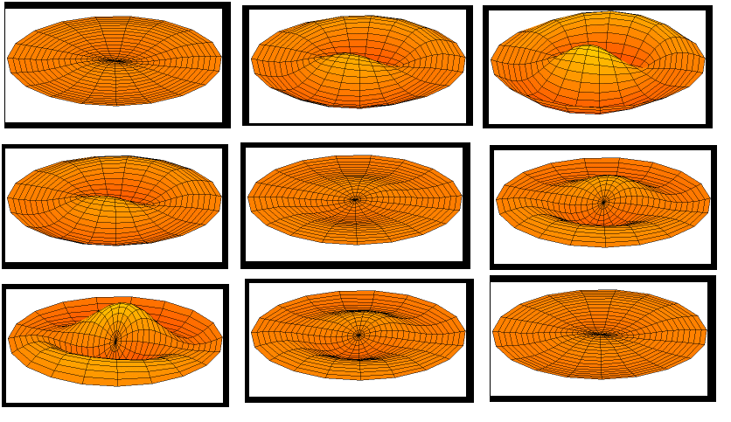 Ilistrar. Todas son imágenes del gif de wikipedia. Poner las imágenes que mando en la ilustración de arriba, es decir, ilustrar justo esos momentos del movimiento.
IMG27 | 354062240, 27975086 y 342206462 | Recurso F6 | Ilustración | Contenido | CN_11_05_CO_REC120_IMG27n.jpg | 320 x 480 px | CN_11_05_CO_REC120_IMG27a.jpg | 800 x 458 px | xilofono, triángulo, tambor | Poner las imágenes de izquierda a derecha en este orden: xilófono, triángulo, tambor. Reducir un poquito el tamaño del triángulo.

